Worksheet
 |  |  |  |  | 8 (812) 565 05 34 |  |  | sales@miniworks.ru
 |  |  |  |  | Новосибирск |  |  | отдел продаж
 |  |  | Адрес |  |  |  |  | Режим работы
 |  |  | Санкт-Петербург, улица Маршала Новикова, 28Е |  |  |  |  | Пн – Пт: с 8:00 до 18:00
ILR75x50
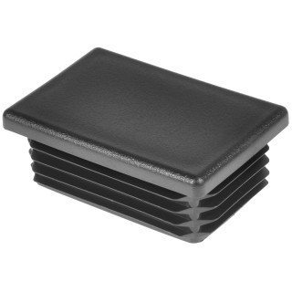 |  | 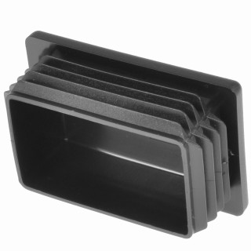 |  | 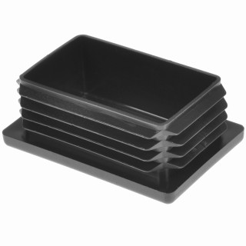
Артикул |  | Цвет |  | от 10000 | от 5000 | от 1000 | от 500 | от 100 | розница | Наличие на 28.07.2026
ILR75x50 |  | черный |  | 63.00р. | 66.60р. | 73.80р. | 88.00р. | 97.00р. | 130.00р. | 2780
ILR75x50-BIANCO |  | белый |  | 75.60р. | 79.92р. | 88.56р. | 105.60р. | 116.40р. | 156.00р. | —
ILR75x50-GRIGIO |  | серый |  | 75.60р. | 79.92р. | 88.56р. | 105.60р. | 116.40р. | 156.00р. | —
 | Все цены указаны в рублях и включают в себя НДС. Все цены указаны при условии 100% предоплаты и действительны в течение 5 дней. Все цены указаны при условии самовывоза продукции со склада в г. Новосибирск (для иногородних клиентов доставка до склада ТК в г. Новосибирск бесплатна). Все цены указаны за стандартный цвет для каждого вида изделия (изменение цвета на любой из предлагаемой палитры +20% к стоимости, изменение цвета на любой по системе RAL +50% к стоимости). О возможных сроках поставки заказного товара, необходимо уточнять заранее

